Представлення NCAF
Група спроможностей | Код | Спроможність | Відповідальні | Основний відповідальний за виконання
(I) Врядування кібербезпеки та стандарти | I-1 | Розробити національні плани реагування на кіберінциденти | Кабінет Міністрів України, Національний координаційний центр кібербезпеки, основні суб'єкти національної системи кібербезпеки | Національний координаційний центр кібербезпеки
(I) Врядування кібербезпеки та стандарти | I-2 | Встановити мінімально необхідні заходи безпеки | Кабінет Міністрів України, Національний координаційний центр кібербезпеки, Адміністрація Державної служби спеціального зв'язку та захисту інформації України, інші основні суб'єкти національної системи кібербезпеки | Адміністрація Державної служби спеціального зв'язку та захисту інформації України
(I) Врядування кібербезпеки та стандарти | I-3 | Убезпечити цифрову ідентичність та побудувати довіру до цифрових державних послуг | Кабінет Міністрів України, Міністерство цифрової трансформації України, Національний банк України | Міністерство цифрової трансформації України
(II) Розвиток спроможностей та обізнаності | II-1 | Створити спроможності для реагування на інциденти | Національний координаційний центр кібербезпеки, Адміністрація Державної служби спеціального зв'язку та захисту інформації України, інші основні суб'єкти національної системи кібербезпеки | Адміністрація Державної служби спеціального зв'язку та захисту інформації України
(II) Розвиток спроможностей та обізнаності | II-2 | Посилювати програми навчання та освіти | Кабінет Міністрів України, Міністерство освіти і науки України, Національне агентство України з питань державної служби, основні суб'єкти національної системи кібербезпеки | Міністерство освіти і науки України
(II) Розвиток спроможностей та обізнаності | II-3 | Підвищувати обізнаність користувачів | Кабінет Міністрів України, Міністерство освіти і науки України, Міністерство цифрової трансформації України, основні суб'єкти національної системи кібербезпеки | Міністерство освіти і науки України
(II) Розвиток спроможностей та обізнаності | II-4 | Сприяти дослідженням і розробкам (R&D) | Кабінет Міністрів України, Національний координаційний центр кібербезпеки, Міністерство освіти і науки України, Національна академія наук України, Національний інститут стратегічних досліджень | Національна академія наук України
(II) Розвиток спроможностей та обізнаності | II-5 | Покращити кібербезпеку ланцюга постачання | Кабінет Міністрів України, Адміністрація Державної служби спеціального зв'язку та захисту інформації України | Адміністрація Державної служби спеціального зв'язку та захисту інформації України
(II) Розвиток спроможностей та обізнаності | II-6 | Організовувати навчання з кібербезпеки | Міністерство оборони України, Адміністрація Державної служби спеціального зв'язку та захисту інформації України, інші основні суб'єкти національної системи кібербезпеки | Адміністрація Державної служби спеціального зв'язку та захисту інформації України
(II) Розвиток спроможностей та обізнаності | II-7 | Стимулювати приватний сектор до інвестування в заходи безпеки | Кабінет Міністрів України | Кабінет Міністрів України
(III) Правові та регуляторні заходи | III-1 | Захищати критичну інформаційну інфраструктуру | Кабінет Міністрів України, Адміністрація Державної служби спеціального зв'язку та захисту інформації України, Служба безпеки України | Адміністрація Державної служби спеціального зв'язку та захисту інформації України
(III) Правові та регуляторні заходи | III-2 | Протидіяти кіберзлочинності | Міністерство юстиції України, Міністерство внутрішніх справ України, Національна поліція України, Служба безпеки України, Державна судова адміністрація України, Офіс Генерального прокурора | Служба безпеки України
(III) Правові та регуляторні заходи | III-3 | Посилювати приватність та захист даних | Кабінет Міністрів України, Уповноважений Верховної Ради України з прав людини (за згодою) | Уповноважений Верховної Ради України з прав людини
(III) Правові та регуляторні заходи | III-4 | Встановити механізми звітування про інциденти | Національний координаційний центр кібербезпеки, Кабінет Міністрів України, суб'єкти, які безпосередньо здійснюють у межах своєї компетенції заходи із забезпечення кібербезпеки | Національний координаційний центр кібербезпеки
(IV) Співпраця | IV-1 | Налагодити взаємодію між державними установами | Національний координаційний центр кібербезпеки, основні суб'єкти національної системи кібербезпеки | Національний координаційний центр кібербезпеки
(IV) Співпраця | IV-2 | Залучатись в міжнародну співпрацю | Міністерство закордонних справ України, Національний координаційний центр кібербезпеки, основні суб'єкти національної системи кібербезпеки | Міністерство закордонних справ України
(IV) Співпраця | IV-3 | Встановити партнерство між державним та приватним секторами | Кабінет Міністрів України, Національний координаційний центр кібербезпеки, основні суб'єкти національної системи кібербезпеки | Національний координаційний центр кібербезпеки

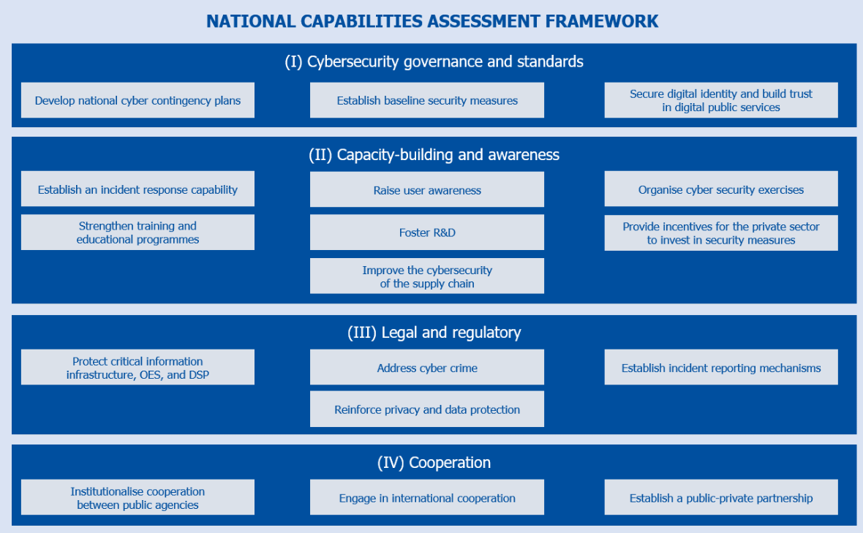
РАМКА ОЦІНКИ НАЦІОНАЛЬНИХ СПРОМОЖНОСТЕЙ (З КІБЕРБЕЗПЕКИ)

(I) Врядування кібербезпеки та стандарти

Розробити національні плани реагування на кіберінциденти Національний координаційний центр кібербезпеки |  | Встановити мінімально необхідні заходи безпеки Адміністрація Державної служби спеціального зв'язку та захисту інформації України |  | Убезпечити цифрову ідентичність та побудувати довіру до цифрових державних послуг Міністерство цифрової трансформації України

(II) Розвиток спроможностей та обізнаності

Створити спроможності для реагування на інциденти Адміністрація Державної служби спеціального зв'язку та захисту інформації України |  | Підвищувати обізнаність користувачів Міністерство освіти і науки України |  | Організовувати навчання з кібербезпеки Міністерство освіти і науки України

Посилювати програми навчання та освіти Міністерство освіти і науки України |  | Сприяти дослідженням і розробкам (R&D) Національна академія наук України |  | Стимулювати приватний сектор до інвестування в заходи безпеки Кабінет Міністрів України

 |  | Покращити кібербезпеку ланцюга постачання Адміністрація Державної служби спеціального зв'язку та захисту інформації України

(III) Правові та регуляторні заходи

Захищати критичну інформаційну інфраструктуру Адміністрація Державної служби спеціального зв'язку та захисту інформації України |  | Протидіяти кіберзлочинності Служба безпеки України |  | Встановити механізми звітування про інциденти Національний координаційний центр кібербезпеки

 |  | Посилювати приватність та захист даних Уповноважений Верховної Ради України з прав людини

(IV) Співпраця

Налагодити взаємодію між державними установами Національний координаційний центр кібербезпеки |  | Залучатись в міжнародну співпрацю Міністерство закордонних справ України |  | Встановити партнерство між державним та приватним секторами Національний координаційний центр кібербезпеки

